Sheet1
Фото машины | Фото ГРЗ | ID Камеры | Дата и время события гггг.мм.дд чч:мм:сс | Распознанный ГРЗ | Тип авто
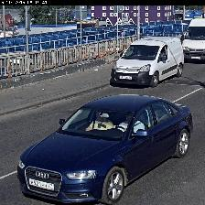 |  | TCENT_NAO_131_68_1; ТЦ МЕГА Теплый Стан. Калужский мост-въезд\r\n#ГРЗ (номера) | 2019.06.07 08:12:19 | H921EH77 | AUDI A4
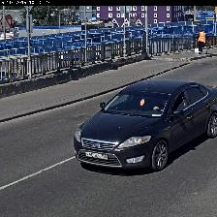 |  | TCENT_NAO_131_68_1; ТЦ МЕГА Теплый Стан. Калужский мост-въезд\r\n#ГРЗ (номера) | 2019.06.07 10:16:06 | У405EH750 | FORD MONDEO
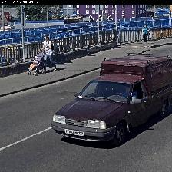 |  | TCENT_NAO_131_68_1; ТЦ МЕГА Теплый Стан. Калужский мост-въезд\r\n#ГРЗ (номера) | 2019.06.07 10:37:37 | P103MB199
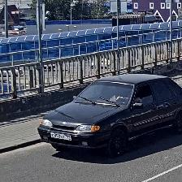 |  | TCENT_NAO_131_68_1; ТЦ МЕГА Теплый Стан. Калужский мост-въезд\r\n#ГРЗ (номера) | 2019.06.07 13:05:28 | E898BX799 | LADA 2115

